詳細クラス図
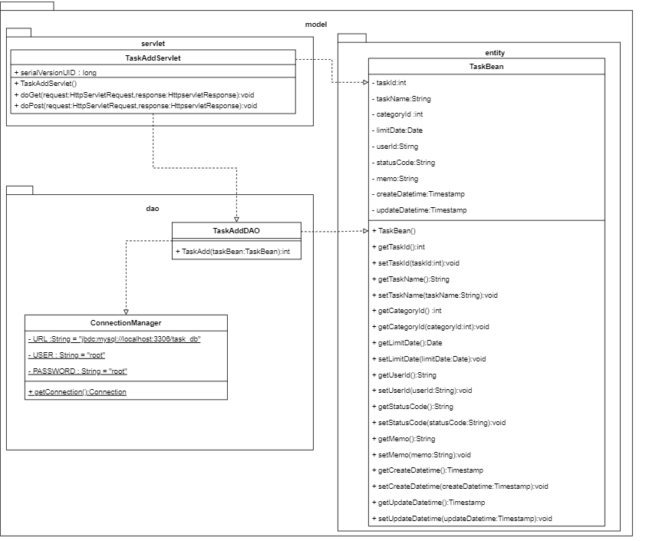
詳細クラス図 | システム名 | グループ名 | 作成日 | 担当 | 承認印
 | タスク管理システム | タスク登録機能 | 2025-02-18 | 奥川

